Competencias
Competencias relacionadas al perfil del egresado (Especifica) |  |  |  |  |  | Competencias relacionadas al perfil del egresado (General)
1 | Identifica oportunidades y riesgos para la innovación y adaptación de conocimientos y tecnologías para resolver problemas. |  |  |  |  | 1 | Construye soluciones integrales trabajando en forma colaborativa y propositiva en equipos interdisciplinarios, en forma presencial o utilizando plataformas virtuales.
2 | Toma decisiones profesionales con base en fundamentos teóricos, datos e información pertinente, válida y confiable. |  |  |  |  | 2 | Maneja e Interpreta adecuadamente datos masivos, sean estos estructurados o no estructurados, facilitando su visualización e interpretación de forma eficaz en apoyo a la toma de decisiones.
3 | Identifica sus necesidades de actualización, capacitación y formación, durante su proceso formativo y en el ejercicio profesional, y busca los medios para cubrirlas por medios formales e informales, nacionales e internacionales, presenciales y en línea. |  |  |  |  | 3 | Aplica estándares de calidad, eficiencia y seguridad en la implementación adecuada de soluciones de software, hardware y TIC en general.
4 | Comunica a diversos públicos, información de su campo profesional, en varios lenguajes y formatos de manera asertiva, clara, rigurosa y precisa, con el uso apropiado de recursos tecnológicos. |  |  |  |  | 4 | Actualiza permanente sus conocimientos relacionados con TIC en general, apoyándose en las estrategias de aprendizaje apropiadas.
5 | Aplica los conocimientos de su disciplina en la elaboración, fundamentación y defensa de argumentos para prevenir y resolver problemas complejos en su campo profesional, identificando y aplicando innovaciones. |  |  |  |  | 5 | Aplica principios básicos de ingeniería, ciencias de computación y sistemas de información y comunicación, en la formulación y resolución adecuada de problemas complejos.

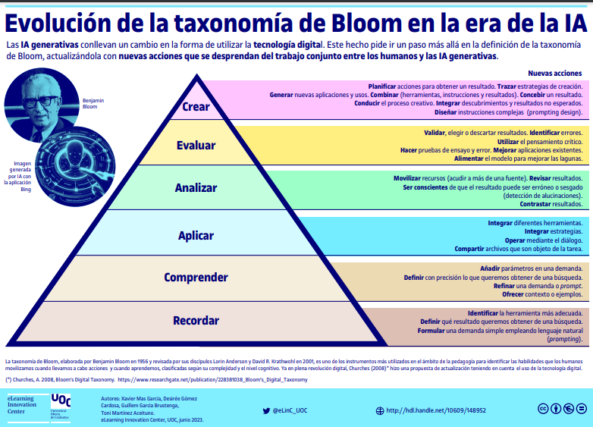
Competencias
El estudiante ...
Ejemplo Guiado
No | Tipo | Verbo en Presente | Objeto de la acción | [Palabras conectoreas] Herramientas o metodología | [Palabras conectoreas] Condiciones específicas |  | Nivel
1 | Especifica | Optimiza | sistemas de bases de datos avanzados | integrando técnicas de rendimiento, seguridad y recuperación | para desarrollar soluciones escalables que satisfagan requisitos empresariales en entornos de alta disponibilidad y transaccionalidad |  | Evaluar
 | Optimiza sistemas de bases de datos avanzados integrando técnicas de rendimiento, seguridad y recuperación para desarrollar soluciones escalables que satisfagan requisitos empresariales en entornos de alta disponibilidad y transaccionalidad

Ahora Define las competencias

No | Tipo | Verbo en Presente | Objeto de la acción | [Palabras conectoreas] Herramientas o metodología | [Palabras conectoreas] Condiciones específicas |  | Nivel
1 | Especifica | Aplica | técnicas de modelado y normalización de bases de datos | para optimizar la estructura de almacenamiento de información | garantizando la integridad y consistencia de los datos |  | Aplicar
 | Aplica técnicas de modelado y normalización de bases de datos para optimizar la estructura de almacenamiento de información garantizando la integridad y consistencia de los datos
2 | Especifica | Implementa | mecanismos de transaccionalidad y concurrencia en bases de datos | para asegurar la integridad de las operaciones | en entornos multiusuario |  | Aplicar
 | Implementa mecanismos de transaccionalidad y concurrencia en bases de datos para asegurar la integridad de las operaciones en entornos multiusuario
3 | Especifica | Desarrolla | estrategias de respaldo y recuperación de datos | implementando esquemas de copias completas, incrementales y diferenciales | para asegurar la disponibilidad y continuidad de la información |  | Aplicar
 | Desarrolla estrategias de respaldo y recuperación de datos implementando esquemas de copias completas, incrementales y diferenciales para asegurar la disponibilidad y continuidad de la información
4 | Especifica | Diseña | esquemas de bases de datos distribuidas | considerando principios de replicación, tolerancia a fallos y optimización de recursos | en sistemas de información distribuidos |  | Diseñar
 | Diseña esquemas de bases de datos distribuidas considerando principios de replicación, tolerancia a fallos y optimización de recursos en sistemas de información distribuidos
5 | Especifica | Analiza y construye | modelos de bases de datos NoSQL | identificando estructura de datos, ventajas, desventajas y aplicación | según los requisitos de las soluciones de información |  | Analizar
 | Analiza y construye modelos de bases de datos NoSQL identificando estructura de datos, ventajas, desventajas y aplicación según los requisitos de las soluciones de información
6 | Especifica | Diseña | soluciones basadas en bases de datos orientadas a grafos | integrando conceptos de relaciones, nodos y estructuras especializadas | para resolver problemas de interconectividad compleja |  | Diseñar
 | Diseña soluciones basadas en bases de datos orientadas a grafos integrando conceptos de relaciones, nodos y estructuras especializadas para resolver problemas de interconectividad compleja
7 | Especifica | Optimiza | sistemas de bases de datos multidimensionales | aplicando técnicas de diseño de Data Warehouses, Datamarts y Datamining | para apoyar procesos de análisis de información empresarial |  | Diseñar
 | Optimiza sistemas de bases de datos multidimensionales aplicando técnicas de diseño de Data Warehouses, Datamarts y Datamining para apoyar procesos de análisis de información empresarial

 | Recomendaciónes para la Creacion de las competencias

No. | Recomendación
1 | Asegurar que las competencias sean específicas, medibles y aplicables Define competencias claras y alineadas con el perfil del egresado. Utiliza la estructura "saber + saber hacer + ser" (conocimiento, habilidades prácticas y actitudes). Ejemplo: "El estudiante será capaz de diseñar, implementar y optimizar una red local segura utilizando herramientas de simulación como Cisco Packet Tracer."
2 | Fomentar la autonomía y el aprendizaje colaborativo Diseña competencias que requieran trabajo en equipo y toma de decisiones. Usa metodologías activas como aprendizaje basado en proyectos (ABP) o aprendizaje basado en problemas (PBL). Implementa herramientas como simuladores, entornos de programación colaborativa y revisión por pares.
3 | Seleccionar los verbos adecuados según el nivel de aprendizaje Usa verbos observables y medibles para que la competencia sea clara y evaluable. Puedes basarte en la Taxonomía de Bloom para definir el nivel de profundidad: Nivel básico (Conocimiento y comprensión): Identificar, reconocer, describir, explicar. Nivel intermedio (Aplicación y análisis): Implementar, desarrollar, programar, configurar, probar, analizar. Nivel avanzado (Evaluación y creación): Diseñar, optimizar, modelar, construir, integrar, solucionar.
4 | Incluir herramientas y tecnologías específicas Para que la competencia sea aplicable, menciona las herramientas, software o entornos que el estudiante usará en el laboratorio. Ejemplo: ❌ “El estudiante comprenderá el diseño de redes.” (Muy general y difícil de evaluar). ✅ “El estudiante será capaz de diseñar y configurar una red LAN utilizando Cisco Packet Tracer, asegurando la conectividad entre dispositivos y aplicando protocolos de seguridad básicos.” (Competencia clara, práctica y evaluable).
5 | Ejemplo de Competencias 🔹 Para un laboratorio de programación: "El estudiante será capaz de desarrollar aplicaciones en Python aplicando estructuras de datos eficientes y técnicas de optimización de código en un entorno colaborativo utilizando Jupyter Notebook." 🔹 Para un laboratorio de redes: "El estudiante será capaz de diseñar e implementar una red local segura en Cisco Packet Tracer, aplicando protocolos de comunicación y asegurando conectividad entre dispositivos." 🔹 Para un laboratorio de bases de datos: "El estudiante será capaz de modelar y gestionar bases de datos SQL utilizando MySQL Workbench, asegurando integridad de datos y optimización de consultas." 🔹 Para un laboratorio de programación: "El estudiante será capaz de desarrollar aplicaciones en Python aplicando estructuras de datos eficientes y técnicas de optimización de código en un entorno colaborativo utilizando Jupyter Notebook."

